Лист1
Оптовый интернет-магазин "Всё надо"
Тел.: 8 (495)118-34-77
Тел.: 8 (499)390-78-51
E-mail: market@vse-nado.ru
Наш сайт: vse-nado.ru
№ п/п | Фото | Артикул | Наименование | Кол-во в уп. | Ставка НДС | Цена до 100 тыс. | Цена 100-300 тыс. | Цена >> 300 тыс.
Столовые приборы серии "ЗНАКИ ЗОДИАКА" (толщина 1,2 мм)
1 | 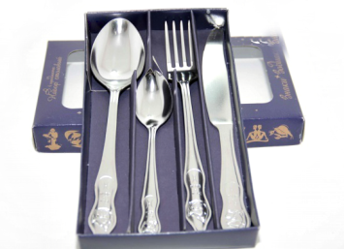 | 1с994 | Набор столовый 4-х предметный "Знаки Зодиака" | 100 | 0% | 165.04 | 160.09 | 156.79
2 |  | 1с994 | Комплектация: Водолей 21.01-20.02 | 100 | 0% | 165.04 | 160.09 | 156.79
3 |  | 1с994 | Рыбы 21.02-20.03 | 100 | 0% | 165.04 | 160.09 | 156.79
4 |  | 1с994 | Овен 21.03-20.04 | В заявке указывать знак, например 1с994 Водолей |  | 165.04 | 160.09 | 156.79
5 |  | 1с994 | Телец 21.04-21.05 |  |  | 165.04 | 160.09 | 156.79
6 |  | 1с994 | Близнецы 22.05-21.06 |  |  | 165.04 | 160.09 | 156.79
7 |  | 1с994 | Рак 22.06-22.07 |  |  | 165.04 | 160.09 | 156.79
8 |  | 1с994 | Лев 23.07--22.08 |  |  | 165.04 | 160.09 | 156.79
9 |  | 1с994 | Дева 23.08-22.09 | 100 | 0% | 165.04 | 160.09 | 156.79
10 |  | 1с994 | Весы 23.09-23.10 | 100 | 0% | 165.04 | 160.09 | 156.79
11 |  | 1с994 | Скорпион 24.10-22.11 | 100 | 0% | 165.04 | 160.09 | 156.79
12 |  | 1с994 | Стрелец 23.11-21.12 | 100 | 0% | 165.04 | 160.09 | 156.79
13 |  | 1с994 | Козерог 22.12-20.01 | 100 | 0% | 165.04 | 160.09 | 156.79
Серия "Колобок"
14 |  | 1с734 | ложка чайная | 300/500 | 0% | 29.34 | 28.46 | 27.87
15 |  | 1с735 | ложка десертная | 300/500 | 0% | 38.00 | 36.86 | 36.10
16 |  | 1с736 | вилка детская | 300/500 | 0% | 42.02 | 40.76 | 39.92
17 |  | 1c428 | нож детский | 300/500 | 0% | 35.31 | 34.25 | 33.55
18 |  | 1с31 | набор 4-х предметный "ТОПТЫЖКА", детский | 100 | 0% | 150.41 | 145.90 | 142.89
Столовые приборы серии "Левушка"
19 | 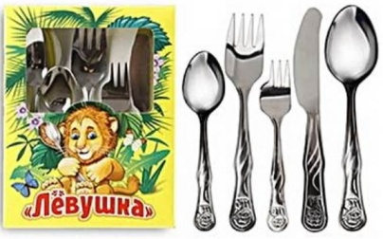 | 1c2357 | набор 5-ти предметный столовый "Левушка" (ложка чайная, ложка десертная, вилка детская, нож, вилка для пирожного) | 40 | 0% | 170.85 | 165.72 | 162.30
20 |  | 1c2352 | ложка детская столовая (десертная) "Левушка" | 300 | 0% | 28.31 | 27.46 | 26.89
21 |  | 1c2354 | ложка чайная "Левушка" | 300 | 0% | 22.11 | 21.44 | 21.00
22 |  | 1c2353 | вилка детская "Левушка" | 300 | 0% | 32.09 | 31.13 | 30.49
23 |  | 1c2356 | вилка для пирожного "Левушка" | 300/500 | 0% | 28.94 | 28.07 | 27.50
24 |  | 1c2358 | нож "Левушка" | 300 | 0% | 41.42 | 40.17 | 39.34

